channel_weights_topo_scat
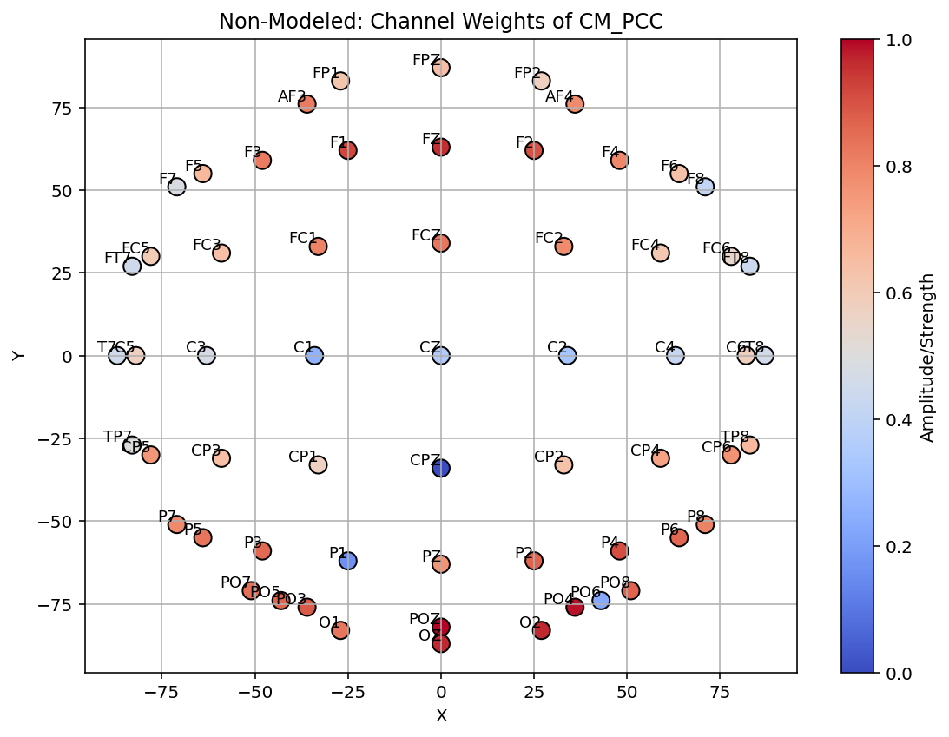
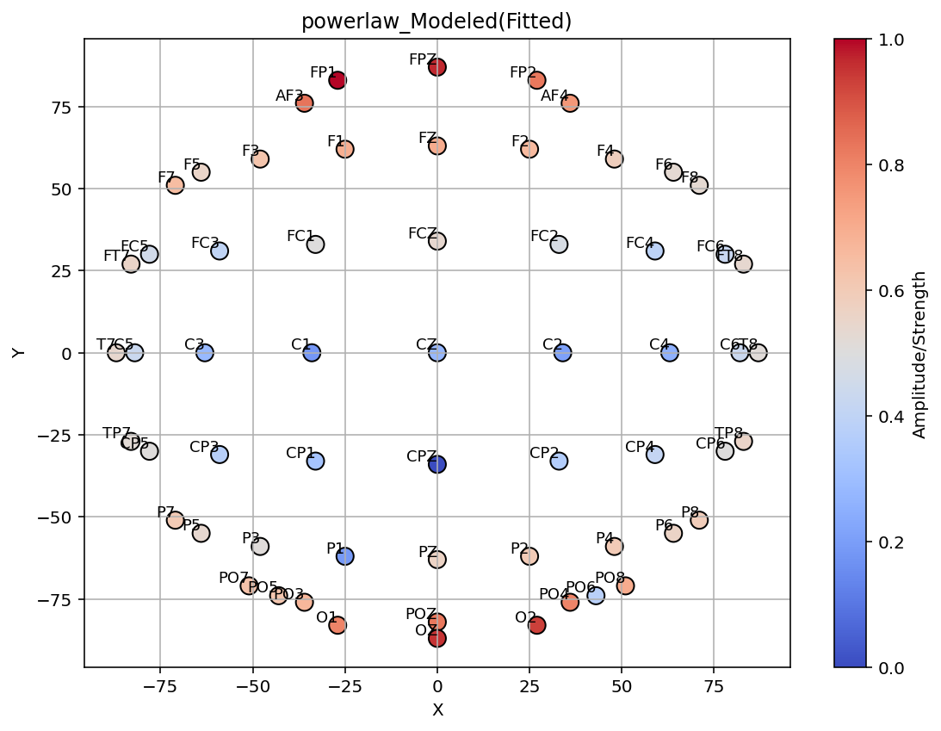
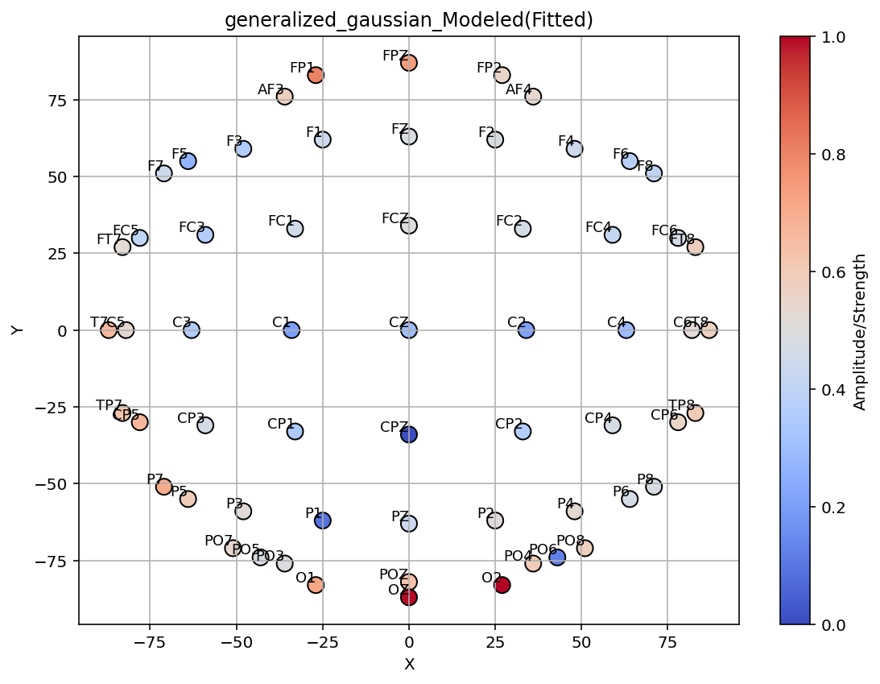
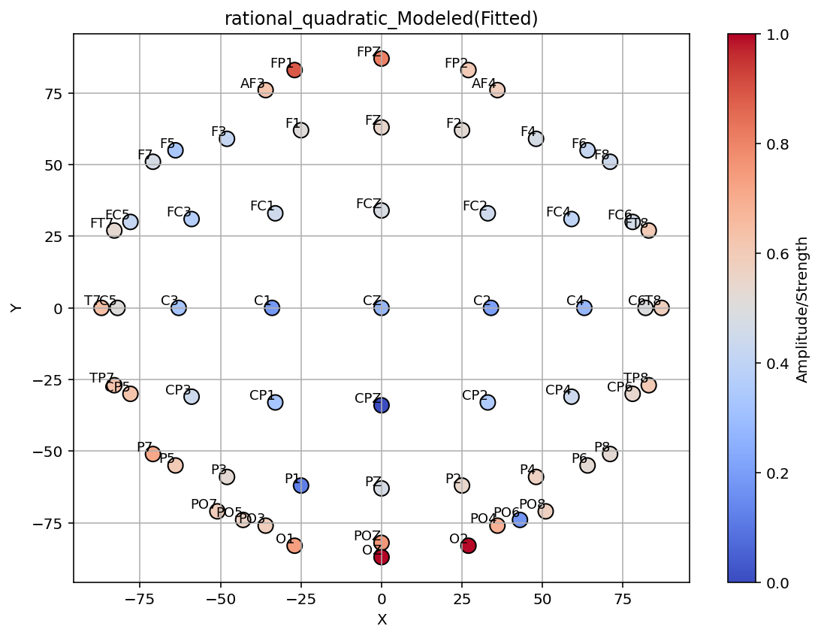
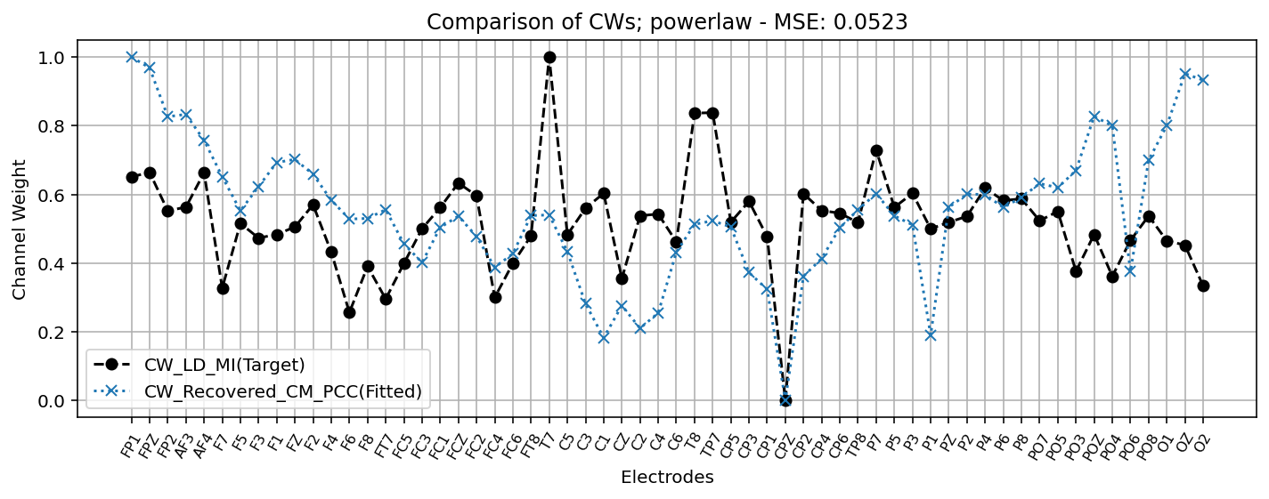
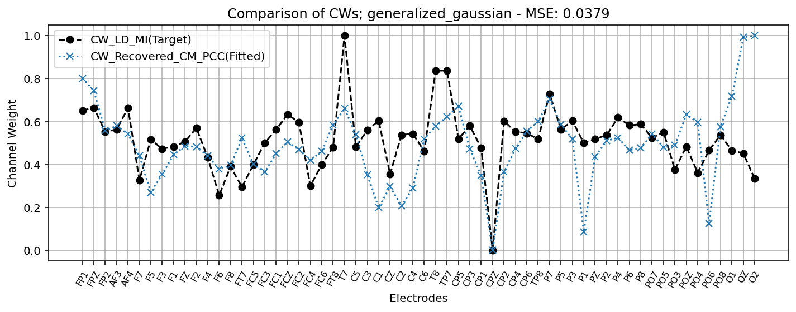
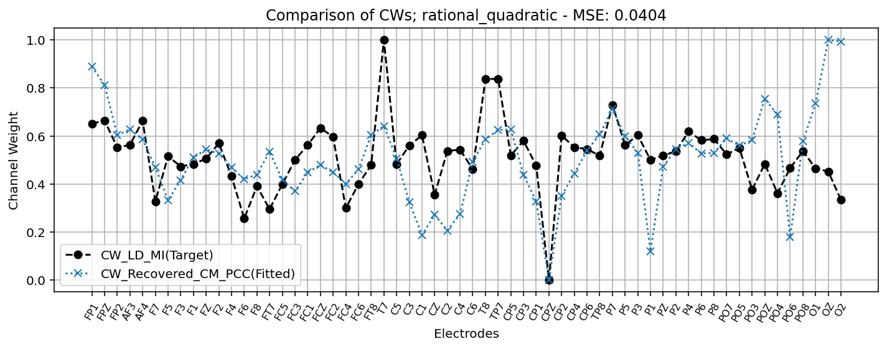
Model | Loss | Param_RCM |  | Param_Model |  |  | Model | Loss | Param_RCM |  | Param_Model |  |  | Model | Loss | Param_RCM |  | Param_Model |  |  | Model | Loss | Param_RCM |  | Param_Model |  |  |  | Model | Loss | Param_RCM |  | Param_Model
 |  | scale_a | scale_b | deviation | offset | sigma |  |  | scale_a | scale_b | deviation | offset | sigma |  |  | scale_a | scale_b | deviation | offset | sigma |  |  | scale_a | scale_b | deviation | offset | sigma |  |  |  | scale_a | scale_b | deviation | offset | beta | mu
target-LDMI | - | - | - | - | - | - | exponential | 0.05281 | -0.6547 | 1.0158 | -0.4053 | 0.2536 | 2.0324 | gaussian | 0.0412 | 0.6875 | 0.7227 | -0.4673 | -0.9993 | 19.6844 | inverse | 0.03783 | 0.8261 | 1.5992 | 0.0077 | -0.2897 | 9.9435 |  | sigmoid | 0.03774 | -0.2294 | 0.7398 | -0.8662 | -0.8826 | 0.8147 | 9.9681


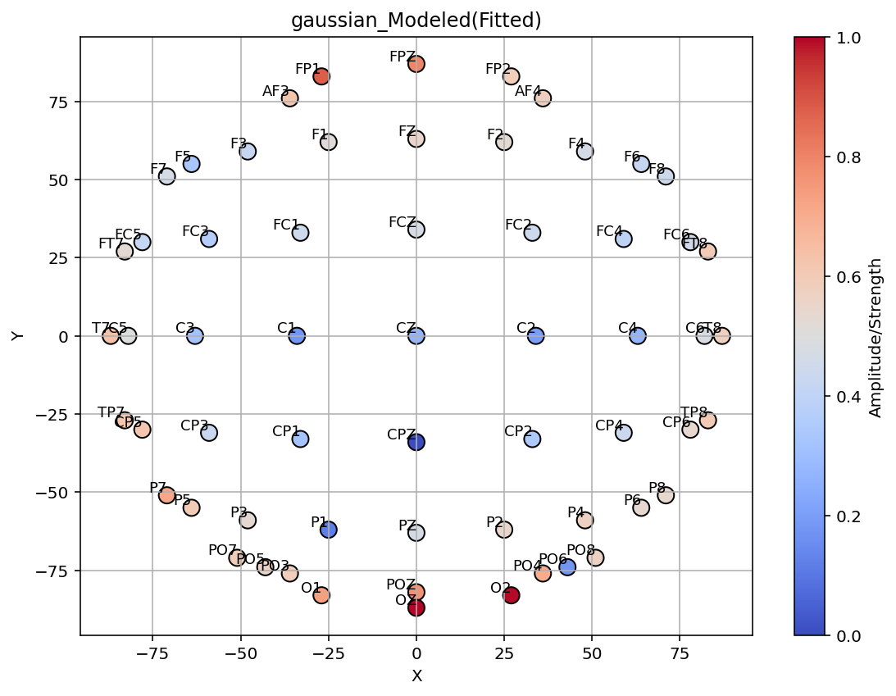
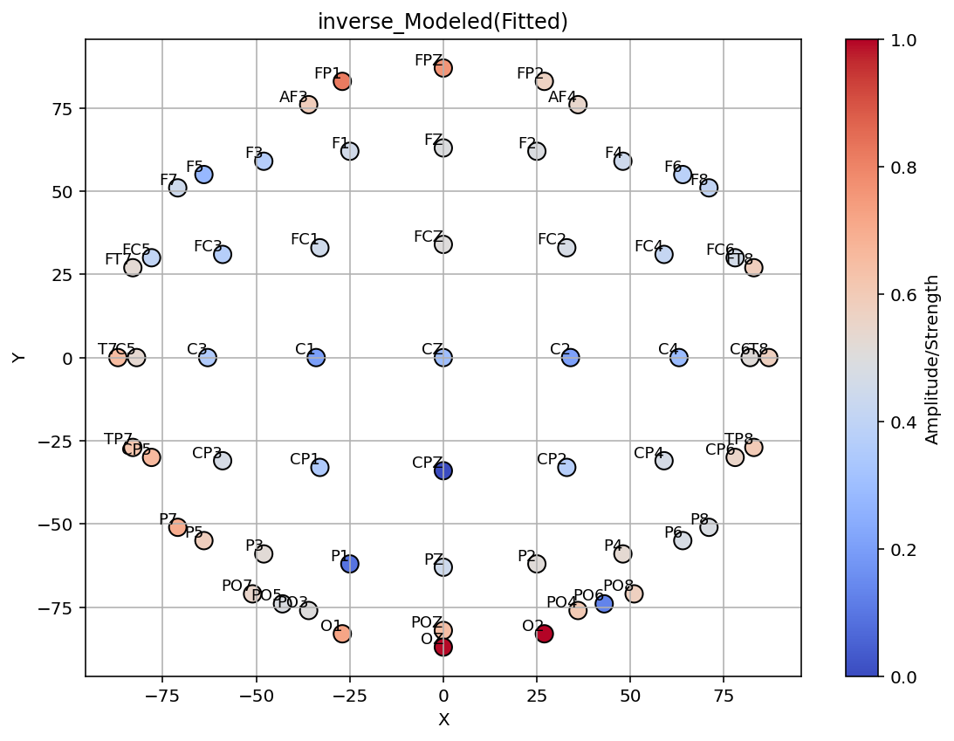
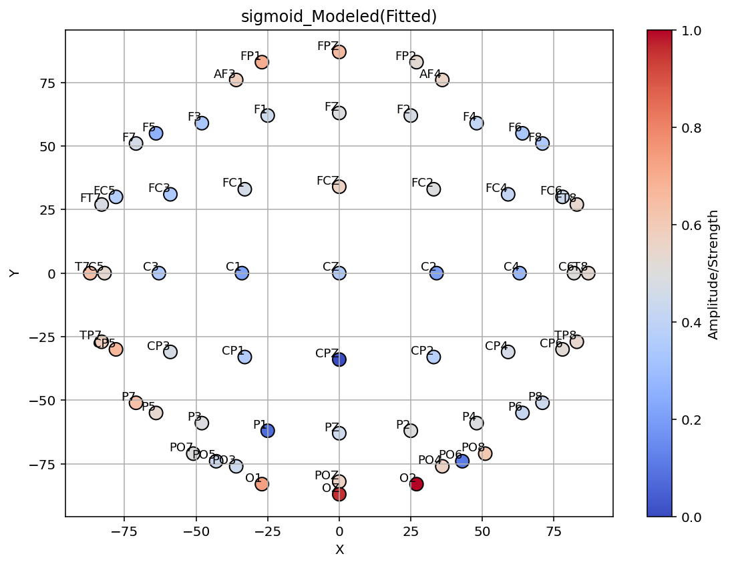

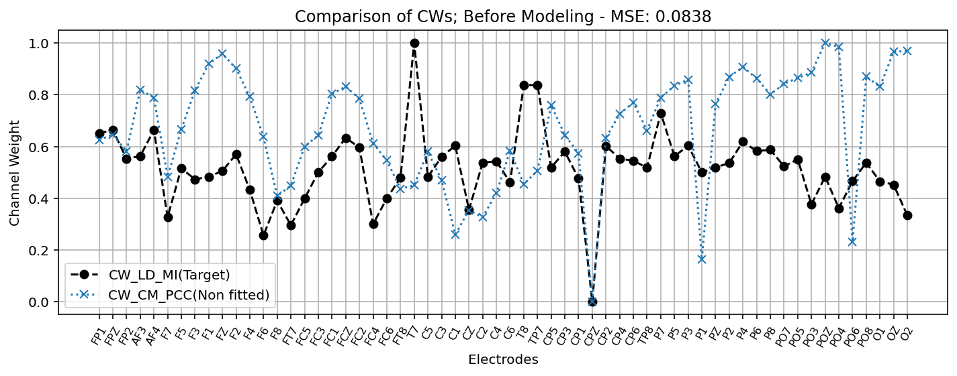
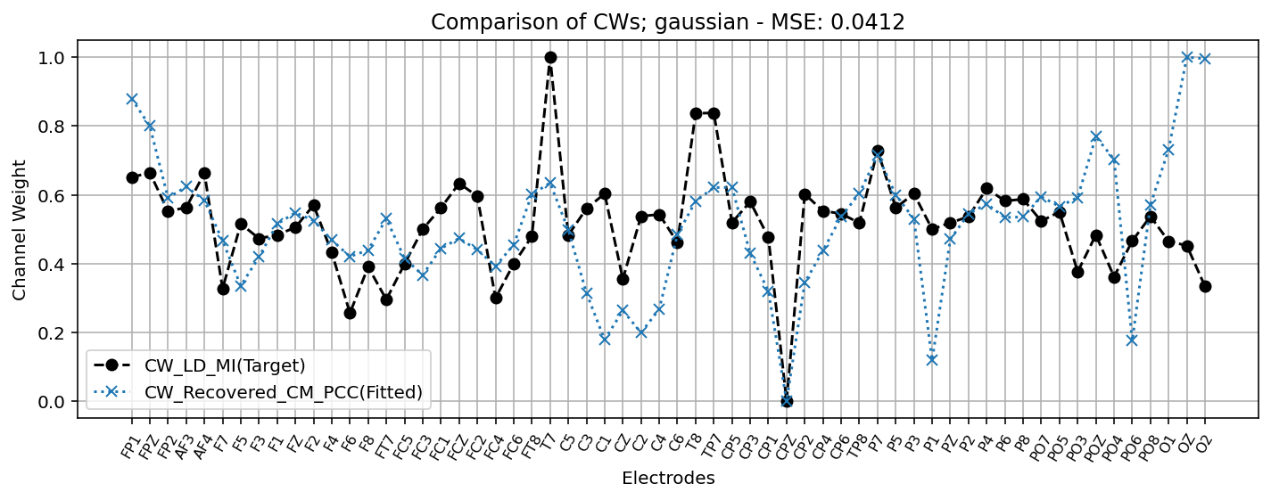
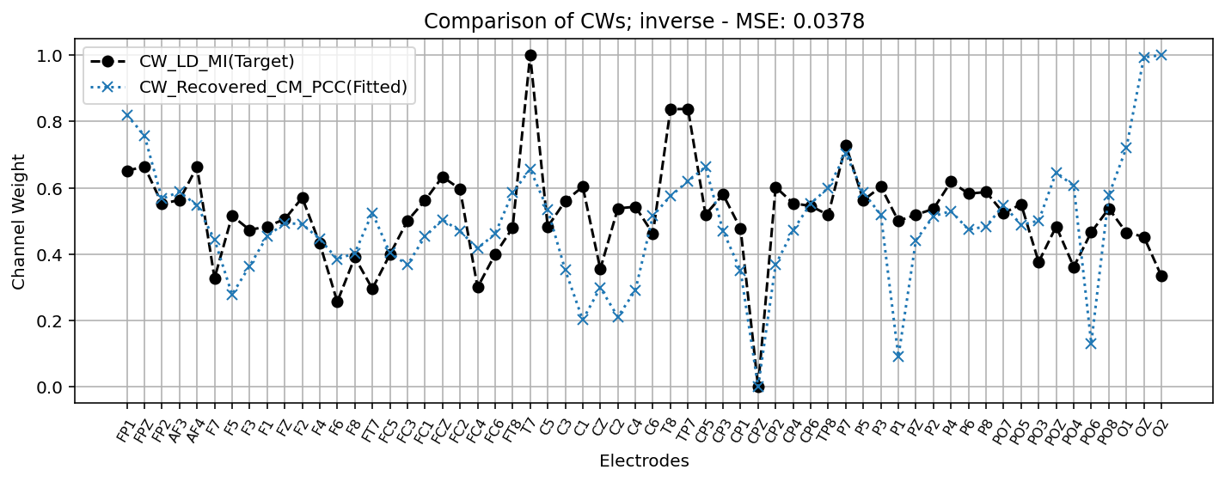
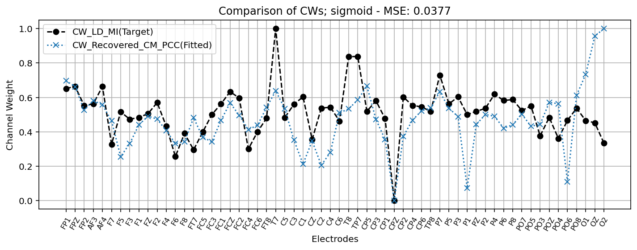
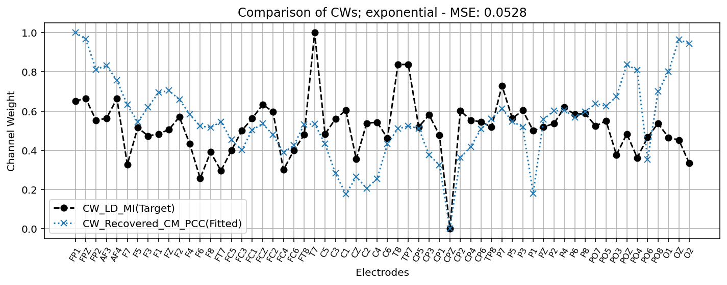

Model | Loss | Param_RCM |  | Param_Model |  |  | Model | Loss | Param_RCM |  | Param_Model |  |  | Model | Loss | Param_RCM |  | Param_Model |  |  | Model | Loss | Param_RCM |  | Param_Model
 |  | scale_a | scale_b | deviation | offset | sigma |  |  | scale_a | scale_b | deviation | offset | alpha |  |  | scale_a | scale_b | deviation | offset | sigma |  |  | scale_a | scale_b | deviation | offset | sigma | alpha
non_modeld | - | - | - | - | - | - | power_law | 0.05233 | -0.9705 | 1.0629 | 0.6961 | 0.0774 | 0.1526 | generalized_gaussian | 0.03786 | -0.1752 | 1.0223 | 0.0078 | -0.0242 | 17.909 | rational_quadratic | 0.0403 | 0.1957 | 0.3541 | -0.4597 | -0.9656 | 19.6984 | 5.5618

channel_weights_heatmap
